关系图
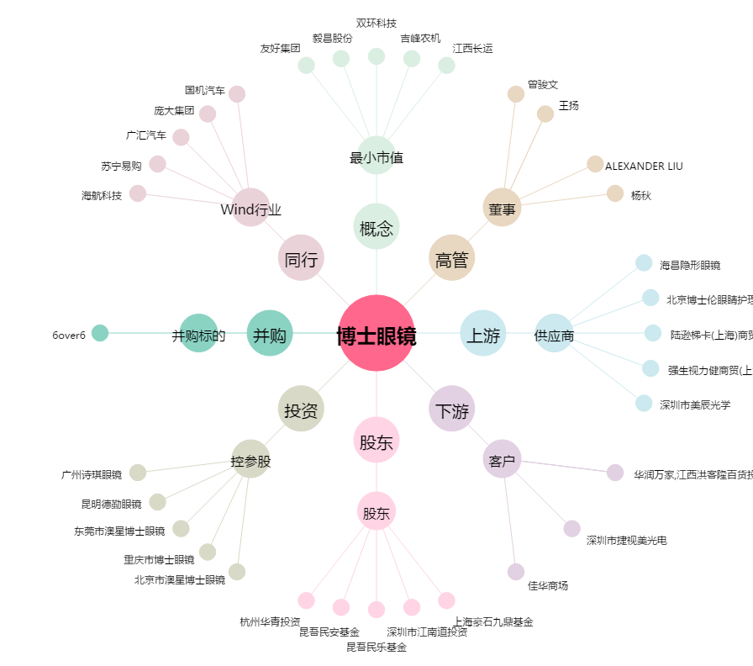
博士眼镜[300622.SZ] - 关系概览图

